MenuLogué
Acceuil | Ecritures | Journaux | Bilan | Comptes | Session

- Saisie d'écritures
- Recherche d'écriture
- Profil
- Deconnection

login
login
votre email enregistré

pass
*****

OK

- mot de passe oublié ?
- créer votre compte

Accueil Principal
Chercher par nom de société

RN : 80k€
Nom de Société 1 - PDG : Martin Durant
Base line décrivant brievement la société
CA : 1500k€
CH : 1200k€
BIL : 6500k€

RN : 80k€
Nom de Société 2 - PDG : Martin Durant
Base line décrivant brievement la société
CA : 1500k€
CH : 1200k€
BIL : 6500k€

RN : 80k€
Nom de Société 3 - PDG : Martin Durant
Base line décrivant brievement la société
CA : 1500k€
CH : 1200k€
BIL : 6500k€

RN : 80k€
Nom de Société 4 - PDG : Martin Durant
Base line décrivant brievement la société
CA : 1500k€
CH : 1200k€
BIL : 6500k€

RN : 80k€
Nom de Société 5- PDG : Martin Durant
Base line décrivant brievement la société
CA : 1500k€
CH : 1200k€
BIL : 6500k€

<< 1 2 3 4 5 6 ... >>

Fiche utilisateur
Nom

Prénom

Société

Poste occupé

Votre Email de société

Annuler
Enregistrer

Editeur Fiche société
Informations Administratives:
Editeur FICHE SOCIETE

LOGO SOCIETE
Nom Société

Mandataire Social

N° SIRET

N° TVA

Charger un fichier image
Annuler
Enregistrer

GestionnaireComptes
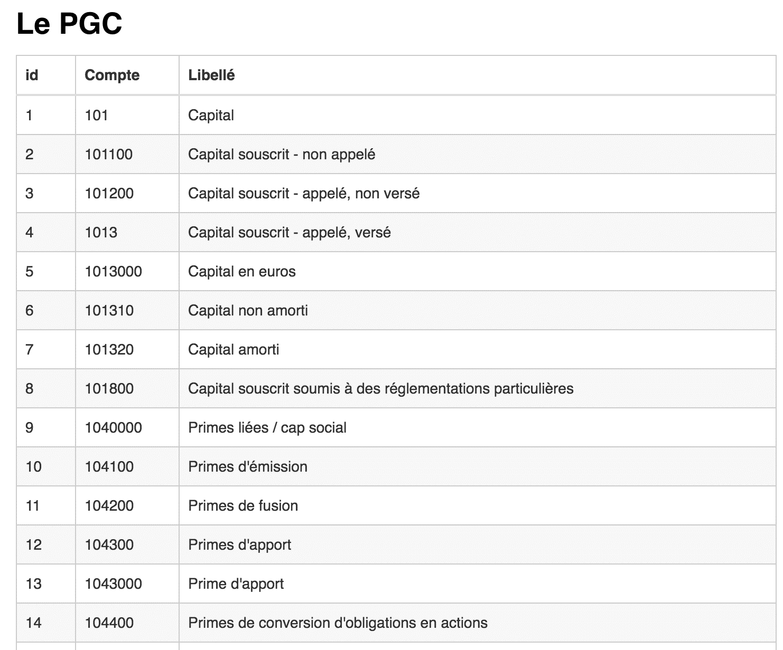

GestionnairePieces
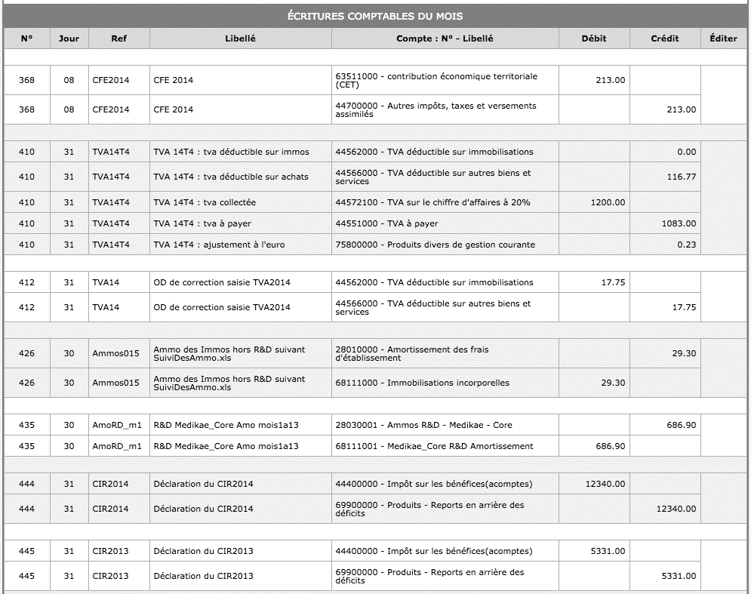
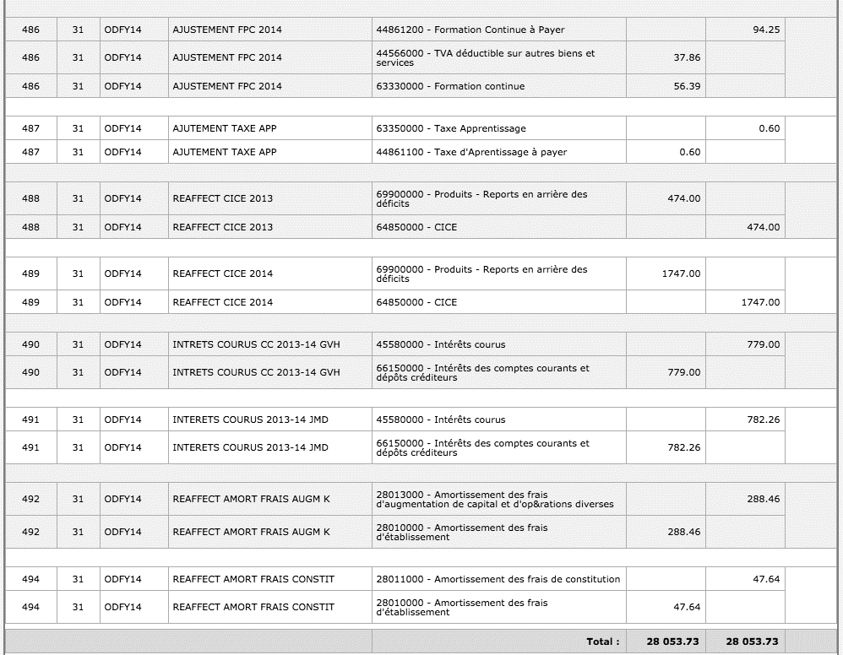

Editeur d'une Piece
Annuler
Enregistrer

